Future Biotech
 |  |  |  |  |  |  |  | УТВЕРЖДАЮ
 |  |  |  |  |  |  | ______________/___________________/
 |  |  |  |  |  |  | «______» _____________ 2020 г.

 |  | ИНФРАСТРУКТУРНЫЙ ЛИСТ
 | по созданию мест дополнительного образования детей , в 2021 году

№ п/п | Наименование оборудования* | Примерные технические характеристики | Примерная модель | Ед. изм. | Кол-во | Цена**, руб. | Стоимость, руб. | Подитог, руб.
1. | Профильное оборудование
 | Портативный биолюминометр «ЛЮМИШОТ плюс» | Комплект поставки: - прибор - 1 ед.; - кюветы - 50 шт.; - подставка для прибора и кювет - 1 шт.; - шнур USB для подключения к ПК - 1 шт.; - диск программного обеспечения (опция); -расходные материалы для проведения замеров Характеристики: Напряжение питающей сети, В: 5 ±0,25 Способ подключения к ПК: USB-порт Ток потребления, мА, не более: 400 Режим работы: Постоянный Габаритные размеры комплексов, мм - ширина: с подставкой 75±5; без - 70±5 - длина: с подставкой 130±5; без 100±5 Масса комплексов, г, не более: - с подставкой - 600 - без подставки - 200 Количество индицируемых импульсов, ед.: 30000…5000000 Род тока: Постоянный Высота кюветы, мм: 40 Радиус кюветы, мм: 8 | Портативный биолюминометр «ЛЮМИШОТ плюс» 421520.001.93879568 ПС | шт. | 3 | 100,000.00 | 300,000.00
 | Планшет | Операционная система Windows 10 Pro 64 Процессор Производитель процессора Intel Тип процессора Pentium Silver N5000 Максимальная тактовая частота 2.7 ГГц Количество ядер 4 Оперативная память Оперативная память (RAM) 4 ГБ Встроенная память Встроенная память (ROM) 128 ГБ Экран Диагональ/разрешение 10.1"/1920x1200 пикс. Диагональ экрана 10.1"(25.7 см) Технология дисплея IPS Сенсорный экран Да Звук Количество встроенных динамиков 2 Корпус Встроенный микрофон 1 Материал корпуса пластик Фотокамера Разрешение фотокамеры 5 МПикс Разрешение фронтальной камеры 2 МПикс Передача данных Поддержка Wi-Fi a/c Встроенный модуль Bluetooth 4.0 Стандарты связи Поддержка сетей 3G / 4G (LTE) SIM карта Количество SIM карт 1 Тип SIM карты nano-SIM Карта памяти Тип карты памяти microSD Макс. емкость карты памяти 128 ГБ Электропитание Время в режиме разговора до 13 часов Интерфейсы Порт USB-C 1 шт Порт USB 2.0 тип A 2 шт Разъем для наушников 3.5 мм 1 шт Док-станция Порт USB 2.0 2 шт Комплектация Зарядное устройство в комплекте Да Клавиатура док-станция Да Цвет Цвет серый Габаритные размеры Габаритные размеры (В*Ш*Г) 18*149*186 мм Высота 186 мм Ширина 249 мм Глубина 18 мм Вес Вес 1100 г Заводские данные Гарантия 1 год | Планшет Lenovo IdeaPad D330-10IGM 10.1" 128Gb LTE (81MD002VRU) | шт. | 1 | 44,990.00 | 44,990.00 | https://www.mvideo.ru/products/planshet-lenovo-ideapad-d330-10igm-10-1-128gb-lte-81md002vru-30047331/specification
3 | Ноутбук | Операционная система ОС Windows Статус наличия: установлено Процессор Intel Core i5 1135G7 2.4 ГГц Тип процессора Core i5 Модель процессора 1135G7 Количество ядер 4 Максимальная тактовая частота 4.2 ГГц Кэш-память 8 МБ Производитель процессора Intel Частота процессора 2.4 ГГц Видеокарта Производитель видеопроцессора Intel Графический контроллер Intel Iris Xe Graphics Оперативная память Оперативная память (RAM) 8 ГБ Максимальная оперативная память 20 ГБ Количество слотов памяти 1 Частота памяти 3200 МГц Тип оперативной памяти DDR4 Жесткий диск Объем SSD 512 ГБ Экран Диагональ/разрешение 14"/1920x1080 пикс. Диагональ экрана 14"(35.5 см) Технология экрана IPS Матовый экран Да Передача данных Поддержка Gigabit LAN Да Поддержка Wi-Fi a/b/g/n/ac/ax Bluetooth (версия) 5.1 Звук Количество встроенных динамиков 2 Звуковая система Acer TrueHarmony Интерфейсы Выход HDMI 1 шт Порт USB 2.0 тип A 1 шт Порт USB Type-С 1 шт Порт USB 3.2 тип A 3 шт LAN разъем (RJ45) 1 шт Разъем для наушников/микрофона 3.5мм 1 шт Корпус Материал корпуса металл/ пластик Веб-камера 1 МПикс Встроенный микрофон 2 Электропитание Работа от аккумулятора до 10 часов Цвет Цвет черный Габаритные размеры Габаритные размеры (В*Ш*Г) 1.795*32.88*22.3 см Высота 17.95 мм Ширина 328.8 мм Глубина 223 мм | Ноутбук Acer Aspire 5 A514-54-57EU NX.A22ER.007 | шт. | 1 | 61990 | 61990 | https://www.mvideo.ru/products/noutbuk-acer-aspire-5-a514-54-57eu-nx-a22er-007-30054262/specification
 | Весы электронные (вариант 1 по шагу взвешивания) | Высокая скорость взвешивания, удобство в работе и надежность эксплуатации; Встроенная система контроля перегрузки с возможностью вывода на экран аналоговой шкалы загрузки весов; Автоматическая юстировка встроенной гирей при изменении температуры окружающей среды или через заданные промежутки времени (или по желанию оператора); Встроенные часы и календарь - соответствие нормам GLP/GMP/ISO: отчет о юстировке, установка идентификационного номера весов, установка вывода даты; Возможность подключения принтера (опция) или ПК для протоколирования результатов взвешивания через встроенный интерфейс RS-232C; Комфортное обеспечение связи весов с ПК по принципу WindowsDirect (не требуется установка дополнительного программного обеспечения); Большое количество прикладных программ и дополнительных функций; Возможность взвешивания под весами при помощи поддонного крюка доступного в стандартной комплектации; Возможность измерения плотности материалов (гидростатическое взвешивание) - опция; Выборка массы тары во всем диапазоне взвешивания. Программа переключения единиц измерения в зависимости от области и страны применения; Программа рецептурного взвешивания, позволяющая производить взвешивание многокомпонентной смеси; Программа подсчета количества однородных деталей; Программа взвешивания в процентах, позволяющая производить взвешивание в процентах от значения ранее взвешенной массы, принимаемой за 100%; Программа определения массы нестабильных образцов; Функция компаратора с двумя режимами работы (1-ый: контроль массы по номинальному значению и предельным отклонениям, 2-ой: контрольное взвешивание по двум значениям - проходящий диапазон и предельное значение диапазона); Программа определения удельной массы твердых веществ; Программа определения плотности жидких веществ; Программа автоматической адаптации весов ко внешним условиям. Наибольший предел взвешивания, г 1020 Дискретность, г 0,001 Калибровка самокалибровка Размер чаши / платформы весов, мм 108х105 Наименьший предел взв | ВЛЭ-1023СI Госметр | шт. | 1 | 102000 | 102000 | https://www.prof-pribori.ru/product/laboratornye-vesy-vle-1023si/
 | Весы неавтоматического действия (вариант 2 по шагу взвешивания) | Наибольший предел взвешивания, 210 г Наименьший предел взвешивания, 0,01 г Дискретность отсчета (d), 0,1 мг Повторяемость (стандартное отклонение), 0,1 мг Линейность, ±0,2 мг Время стабилизации, 3,5 сек. Дрейф чувствительности (10 ̊С – 30 ̊С) ±2 ppm / ̊С Внешняя температура 15 ̊С ~ 25 ̊С, ОВВ < 85% Интерфейс RS-232C с программным обеспечением WinCT Калибровка Встроенная гиря Внешняя калибровочная гиря, 100 г, 200 г Диаметр чашки, мм ø 90 Габариты весов 217 (Ширина) х 442 (Глубина) х 316 (Высота) мм Потребляемая мощность, Вт 11 Питание Потребляемая мощность: приблизительно 11 В A (сетевой адаптер) Масса, кг 8,2 | GH-200 | шт. | 1 | 231,210.00 | 231,210.00 | https://www.mirvesov.ru/laboratornye-vesy-analiticheskie/807.htm
 | Стол лабораторный весовой | Габаритные размеры: 1470x610x900 мм Покрытие столешницы: химически стойкий пластик, толщиной 16 мм (первый слой термоактивная смола, армированная целлюлозным волокном, второй слой полиуретановый полимер, толщиной 3 мм Вес: 119 кг | СВ-12ЛГ | шт. | 1 | 47,149.00 | 47,149.00 | https://labteh.com/pid30021/stol-dlya-vesov-labtekh-sv-12lg
 | Лабораторный pH метр с мешалкой (проверить соответствие характеристик) | Диапазон измерений рН -2.00-19.99 Диапазон измерений ОВП 0+-1999 мВ Стабильность показателей +-0,01+-1 цифра/3 часа Цена деления рН 0,01 Цена деления ОВП 1мВ Погрешность измерения рН +- 0,01 Погрешность измерения ОВП +- 1мВ Автоматическая компенсация температуры (АТС) 0-99,9 град Калибровка: автоматическая Подсветка дисплея: наличие Память: 25 значений, фиксация максмального и минимального значения Входной сигнал электронного блока: 1х10(-12)А Входное сопровождение электронного блока 1х10(12) Скорость мешалки: 0-1500 об/мин Заводская калибровка: наличие Рабочий диапазон температур, С: 0-40град С Рабочий диапазон влажности: не более 85% RH Питание: 220В,50Гц Гарантия: 1 год Комплектация: электронный блок (прибор), комбинированный pH электрод, мешалка, штатив с держателем, калибровочные растворы, инструкция на русском языке, упаковка | Amtast AMT10 лабораторный РН/ОВП метр с мешалкой | шт. | 1 | 33252 | 33,252.00 | https://xn----7sbabfc9cl.xn--p1ai/ph-metry/523-amtast-amt10
 | Электрод сравнения (вспомогательный) хлоридсеребрянный |  | Электрод ЭВЛ-1М3.1 | шт. | 1 | 1,240.00 | 1,240.00 | http://www.neon-p.ru/catalog/category32
 | Электрод стеклянный (ионселективный) |  | Электрод "ЭКОМ - Eh" | шт. | 1 | 2,872.00 | 2,872.00 | http://www.neon-p.ru/catalog/category32
 | Калибровочные растворы для pH-метрии, 3 шт, pH=4, pH=7, pH=10 | Материал емкости: пластик Объем: 250 мл Емкость имеет герметично закрученные крышки Температура хранения: 25 град.С | Aqua-lab PH-4,PH-7, PH-10 | шт. | 1 | 2,700.00 | 2,700.00 | https://xn----7sbabfc9cl.xn--p1ai/vygodnye-nabory/300-kalibrovochnye-rastvory-ph-4-ph-7-ph-10-dlya-elektrodov-250-ml
 | Прибор для получения особо чистой воды "Водолей" с установленной кассетой | Удельная проводимость получаемой воды, не более, мкS/см 0,20* Производительность, не менее, л/час 6* Содержание ионов металлов, не более, мкГ/л: Fe, Pb, Ni, Co 5*, Zn, Cd, Cu, Mn 1* Оптическая плотность по аммиаку относительно бидистиллированной воды, не более, D - 0,01* Наработка сменной кассеты (суммарный объем очищенной воды), не менее, л. 700 Объем заправляемой дистиллированной воды, л. 1 Габаритные размеры, мм 180х450х380 Масса заправленного прибора, не более, кг. 8 Рабочие условия: температура окружающего воздуха от +10°С до +35°С Питание от однофазной сети переменного тока 220 В., 50 Гц Потребляемая мощность не более 20 ВА. | Водолей | шт. | 1 | 58 141,00 | 58,141.00 | https://www.nv-lab.ru/catalog_info.php?ID=72&Full=1
 | Мешалка магнитная с режимом нагрева (проверить соответствие характеристик) | Макс. объем (H2O) 20 л Диапазон вращающего момента 50 - 1500 об/мин Точность задания скорости 10 об/мин Диапазон нагрева t окруж. среда до 370 °C Мощность нагрева 600 Вт Нагревательная пластина размер Ø 135 мм Размеры 160 x 85 x 270 мм температурный датчик PT 1000.60 + магнитные мешальники IKAFLON (30 и 40 мм) + USB кабель Платформа: 180х180 | Мешалка магнитная, объём по воде 20 л, платформа 180x180 мм, нагрев до 370 °С, 1500 об/мин, IKA Plate (RCT digital), IKA | шт. | 1 | 67,020.00 | 67,020.00 | https://chimmed.ru/promotions/meshalki-magnitnye-ika---rct-basic-i-ika-plate-rct-digital-new-so-sklada-v-moskve-i-skidkoy-20-id=7
 | Дозаторы пипеточные (вариант 1) | Объем, диапазон, мкл: 100-5000 Простое чтение показателей объема Установка объема со щелчком Высокая устойчивость воздействию химикатов, а также наличие защитных фильтров, предохраняющих дозатор от загрязнения и повреждений Гарантия 2 года Свидетельство о поверке Усилия при работе – не более 20N. Материал поршня – антикоррозийный SS (нержавеющая сталь). Материалы дозатора: корпус - ABS (акрилонитрилбутадиенстирол), сбрасыватель наконечника - PA (полиамид), посадочный конус - PVDF (поливинилиденфторид). Дискретность: 50 Точность: 0,50% Востроизводимость: 0,30 Приращение, мкл: 5 Канал: 1 | Одноканальные дозаторы Biohit Proline переменного объема | шт. | 10 | 5,700.00 | 57,000.00 | http://xn--80aakd6ac4d3c.xn--p1ai/proline
 | Дозаторы пипеточные (вариант 2) | Автоклавируемость: частичная диапазон дозирования: 0,5-10 мкл шаг: 0,1 мкл наконечник: 10, 20 мкл - Точность а) ± 2,5% (при объеме 1мкл); б) ± 1% (при объеме 10мкл); - Воспроизводимость а) менее 1,5% (при объеме 1мкл); б) менее 0,8% (при объеме 10мкл). Комплектация дозаторов: Дозатор, паспорт (свидетельство о поверке), инструкция по использованию, сменные наконечники, ключ для калибровки, смазка. | Дозатор однокальный ЭКОХИМ-ОП-1-0,5-10 ЭКРОС | шт. | 10 | 5,100.00 | 51,000.00 | https://www.prof-pribori.ru/product/dozator-odnokalnyj-ekohim-op-1-05-10-peremennyj/
 | Пробирки Уленгута | ПУ1-8X40 Количество в упаковке: 500 шт Материал: стекло Высота: 40 Изготовлены из стекла ХС1 по ГОСТ 21400-75 или НС-1 по ГОСТ 19808-86. |  | уп | 2 | 2890 | 5780 | https://bryansk.tiu.ru/p254766613-probirki-ulenguta-pu1.html
 | Стакан лабораторный | Материал: специальное химико-лабораторное термически устойчивое (ТС) стекло тонкостенные сосуды с плоским дном Слив осуществляется при помощи специального носика; дозировкаот 100 до 1000 мл. Шкала дозировки нанесена на стенке стакана. Объем: 1000 мл |  | шт. | 30 | 390.00 | 11,700.00 | https://xn----7sbabcoobyhqcvinbwkchc5ap7r.xn--p1ai/goods/stakan_laboratornyy_nizkiy_graduirovannyy_1000_ml?yclid=7188105513602939598&roistat=direct21_search_9391083793_&roistat_referrer=none&roistat_pos=premium_5
 | Колба коническая | Вместимость, миллилитров 1 000 Шлиф КШ ГОСТ 8682-93 45/40 Марка / группа стекла ТС (термически-стойкое стекло) |  | шт. | 30 | 528.00 | 15,840.00 | https://epp24.ru/oborudovanie-dlya-srednego-i-srednespetsialnogo-obrazovaniya/himiya/laboratornaya-posuda-i-prinadlezhnosti/kolba-konicheskaya-so-shlifom-1000-ml/
 | Колба круглая | Изготовлена по ТУ 9464-013-52876351-2014 в соответствии с техническими требованиями ГОСТ 1770-74; Изготовлена из стекла ХС1 по ГОСТ 21400-75; Исполнение 1 (имеет цилиндрическое горло); Класс точности 1. предназначены для измерения объемов жидкостей в аналитических лабораториях химической, нефтяной, пищевой и других отраслях промышленности. Колба представляет собой стеклянный сосуд сферической формы с плоским или незначительно вогнутым дном и цилиндрической горловиной. На цилиндрической горловине нанесена круговая отметка в плоскости перпендикулярной к оси колбы. Верхняя часть горловины переходит в конус под стеклянную или пластмассовую пробку |  | шт. | 30 | 1,250.00 | 37,500.00 | https://xn----7sbabcoobyhqcvinbwkchc5ap7r.xn--p1ai/goods/mernaya_kolba_s_tsilindricheskoy_gorlovinoy_1_klass_tochnosti_s_odnoy_otmetkoy_100_ml?yclid=7188425164231572126&roistat=direct21_search_9391083803_&roistat_referrer=none&roistat_pos=premium_1
 | Флакон пенициллиновый | Номинальная вместимость 10 мл Диаметр больший 22.7 мм Внешний диаметр горловины 19.8 мм Внутренний диаметр горловины 12.9 мм Высота 55 мм Материал стекло НС-3 |  | шт. | 100 | 3.50 | 350.00 | https://himmedsnab.ru/
 | Пробка резиновая тип 1-1 для пенициллиновых флаконов | Диаметр пробки 18.8 мм Диаметр основания 13.2 мм Высота 8.8 мм Материал резина |  | шт. | 100 | 2.30 | 230.00 | https://himmedsnab.ru/
 | Воронка делительная цилиндрическая | Вместимость 1000 мл Цена деления 10 мл Допустимая погрешность (мл) ±10,0 Высота 410 мм Внешний диаметр 72 мм Материал полипропилен Градуировка рельефная |  | шт. | 10 | 14,800.00 | 1,480.00 | https://himmedsnab.ru/
 | Цилиндр мерный | Вместимость 1000 мл Цена деления 10 мл Допустимая погрешность (мл) ±10,0 Высота 410 мм Внешний диаметр 72 мм Материал полипропилен Градуировка рельефная |  | шт. | 3 | 630.00 | 1,890.00 | https://himmedsnab.ru/product/cilindr-mernyj-1000-ml-pp/
 | Чашка Петри | Наружный диаметр основания 60 мм Наружный диаметр крышки 67 мм Толщина стенки 1.8 мм Высота основания 15 мм Высота крышки 12 мм Материал боросиликатное стекло |  | шт. | 100 | 115.00 | 11,500.00 | https://himmedsnab.ru/product/chashka-petri-60-15-mm-tolshchina-stenki-1-8-mm-borosil/#features
 | Полоски индикаторной бумаги | Материал изготовления: лакмусовая бумага; смена окраски: красный - синий; диапазон измерений: 1-14; шаг измерения: 1; размеры упаковки: 45×75 мм; В упаковке 100 шт. |  | уп | 10 | 299.00 | 2,990.00 | https://medmag24.ru/product/bumaga-universalnaya-indikatornaya-aquatest
 | Лабораторная фильтровальная бумага | Лабораторная фильтровальная бумага марки Ф полностью соответствует требованиям ГОСТ 12026-76; Фильтрующая способность - не более 45 секунд; Фильтры задерживают осадок сернокислого свинца холодноосажденного; Сопротивление продавливанию (кПа) - 6; Масса г/м2 - 75; Размеры листа - 520х600 мм; Количество листов в пачке - 400 штук; | Синяя лента | уп | 1 | 4,800.00 | 4,800.00 | https://market.yandex.ru/search?text=%D1%84%D0%B8%D0%BB%D1%8C%D1%82%D1%80%D0%BE%D0%B2%D0%B0%D0%BB%D1%8C%D0%BD%D0%B0%D1%8F%20%D0%B1%D1%83%D0%BC%D0%B0%D0%B3%D0%B0%20%D0%B4%D0%BB%D1%8F%20%D0%BB%D0%B0%D0%B1%D0%BE%D1%80%D0%B0%D1%82%D0%BE%D1%80%D0%B8%D0%B8&lr=973&rs=eJwzSvKS4xIz9E7zKHIOLTPKdi6rNDUuzzMvNPcJlOBVYNBgAMmHp4e7mAUVuqX7JeU6RhZkuBiYmvs6SjDC5DPTQwwCA1M9sywKPIKzygIinM3CQwMh8hEMACmTGUE%2C&clid=545&utm_medium=cpc&cpa=0&onstock=0&local-offers-first=0
 | 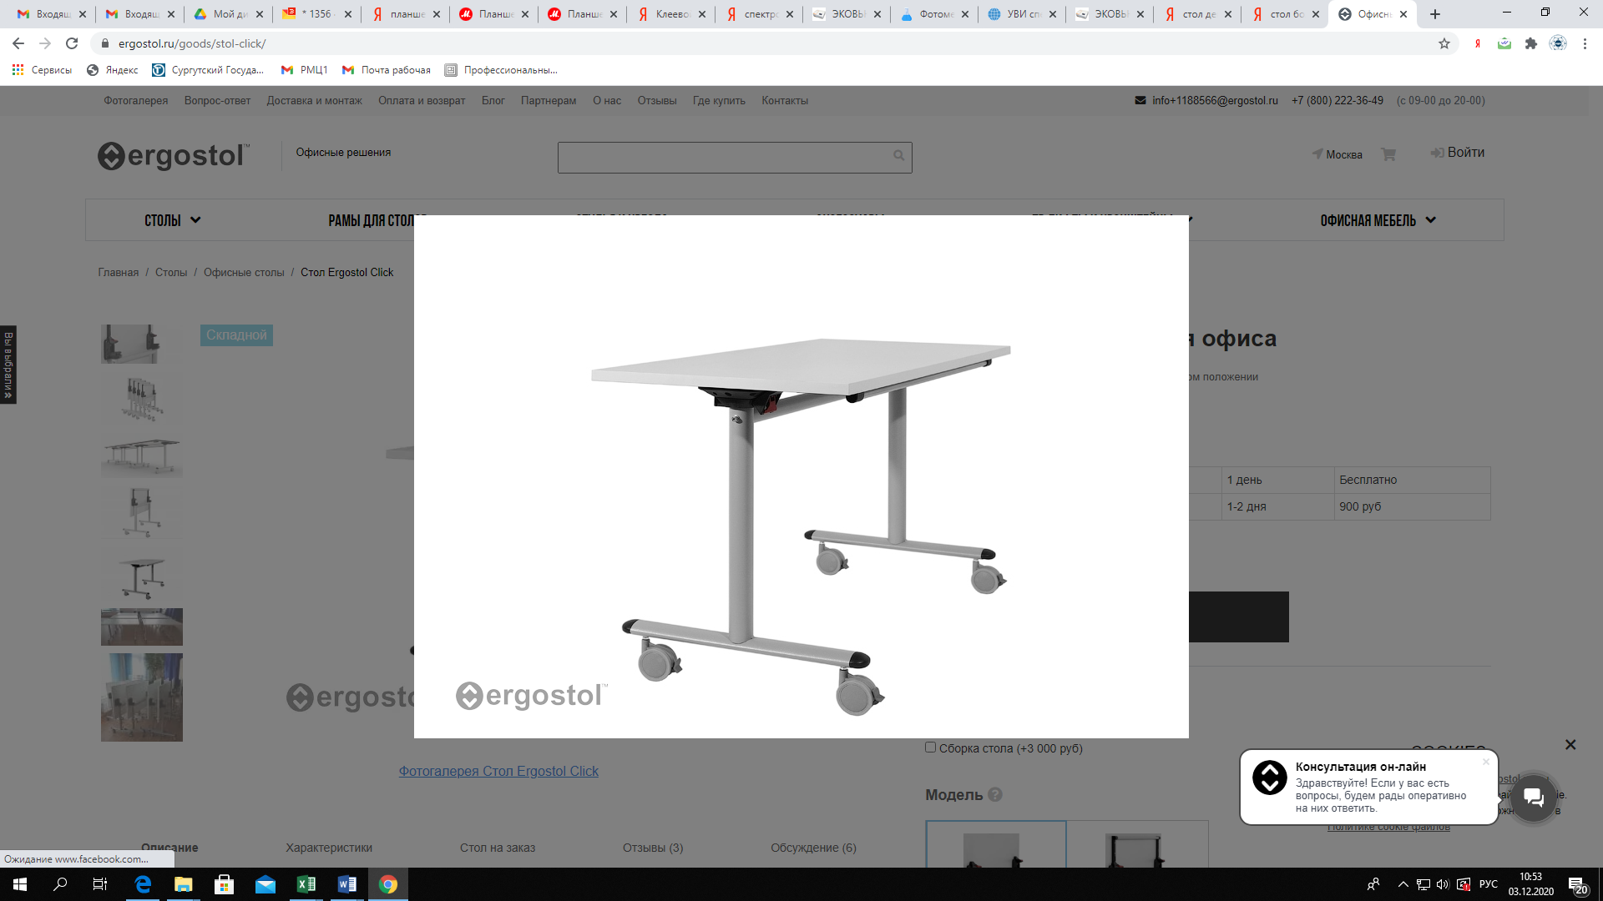 Стол складной для офиса | Тип опоры T-образная Элемент жесткости Траверса Высота рамы 72.5 см Цвет: серый Тип регулировки высоты Нет Грузоподъемность 50 кг Размер коробки 70x73x15 см Количество коробок 1 Особенности модели Складной стол, ролики Рекомендуемый рост 145-185 см Вес с упаковкой (кг) 9-12 кг Гарантия 3 года | Стол Ergostol Click для офиса | шт. | 6 | 17,900.00 | 107,400.00 | https://ergostol.ru/catalog/table/?roistat=direct3_search_9590676696_---autotargeting&roistat_referrer=none&roistat_pos=other_2&yclid=7207994149082530504&
 | 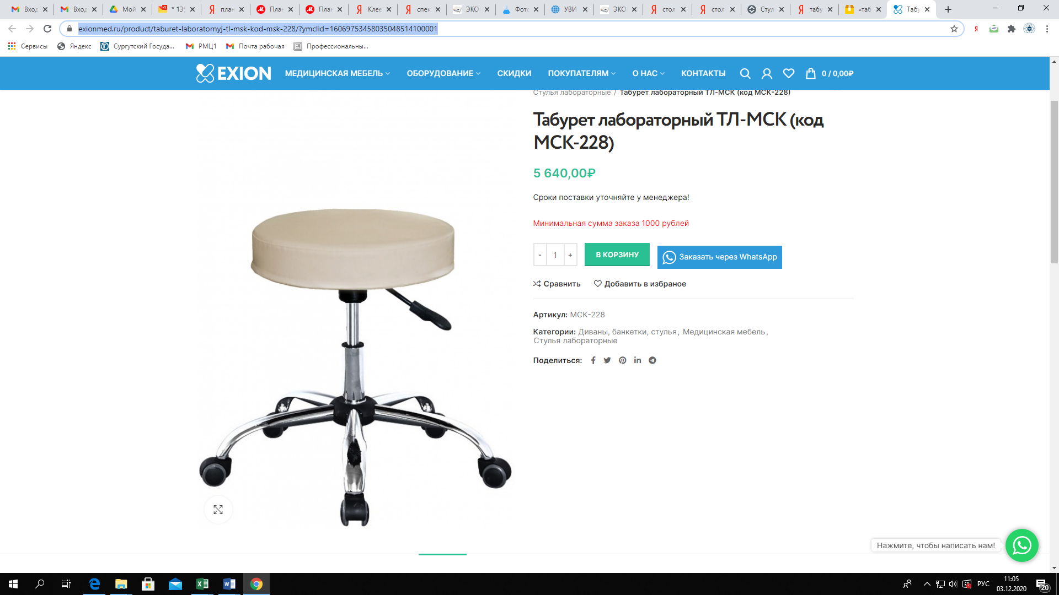 Табурет лабораторный | Каркас табурета изготовлен из проката углеродистой стали. Колеса самоориентирующиеся 50 мм. Обивка сидения — кожезаменитьль. Цвета обивки: серый, черняй. Высота, мм 470 до 610 Нагрузка, не более кг 80 Вес, не более кг 4 Каркас углеродистая сталь Опоры колеса ? 50 мм Регулировка высоты пневмопружиной | Табурет лабораторный ТЛ-МСК (код МСК-228) | шт. | 12 | 5,640.00 | 67,680.00 | https://exionmed.ru/product/taburet-laboratornyj-tl-msk-kod-msk-228/?ymclid=16069753458035048514100001
Итого |  |  |  |  |  |  | 1,329,704.00
 |  |  |  |  |  |  | 88,646.93

